搜索
1 | 搜索框鼠标经过和点击时的边框颜色，应该使用平台皮肤变量 | 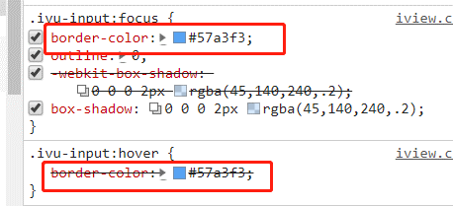 | 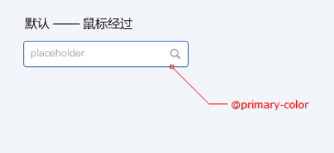
2
3
4
5
6
7

滑块
1 | value一开始值为""，点击change按钮，value值变为"25",滑块没有变化 | 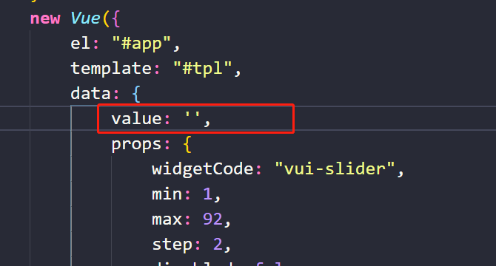
2 | 带有input框的滑块，将input-number中的数字删除，报错 报错之后，滑块无法点击修改位置 | 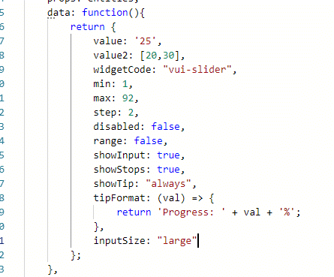 | 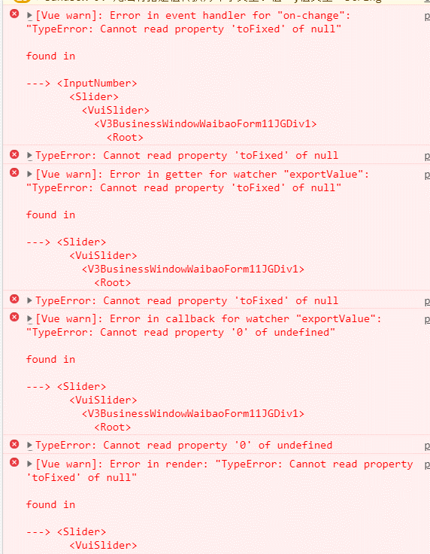
3
4

图片浏览器
1 | 标题和描述，在设计稿中，指出最多两行，超出显示… |  | 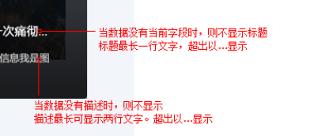
2 | 绑定字段不要写默认值，防止不填时找不到字段而报错 | 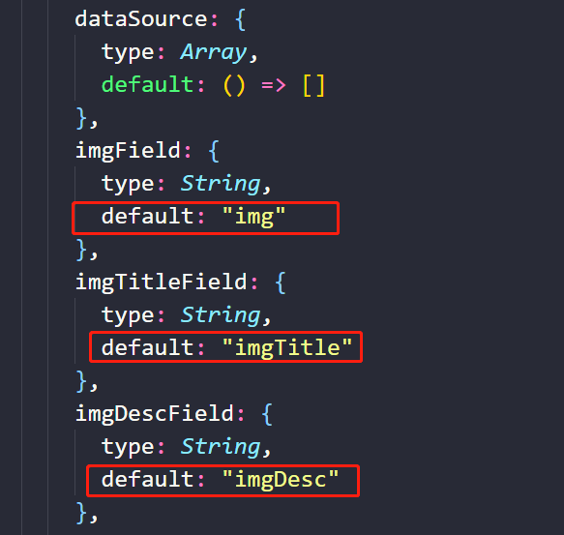
3
4

期次
1 | name为vui-period的文件名应该为index.vue，且要放在vui-period直接文件夹下，不应该是picker文件夹下的date-picker.js | 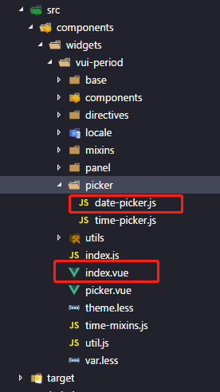
2 | （1）点击右侧的清除图标，报错 （2）点击弹出框下方的清除按钮，报错 （3）value绑定的值为“”，报错 | 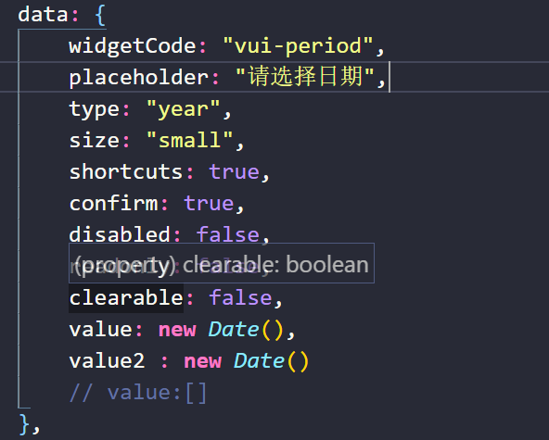 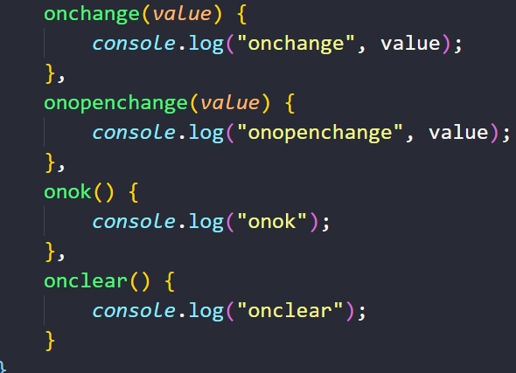 | 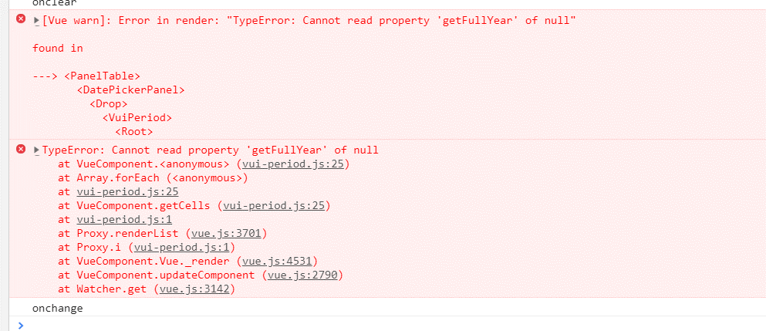
3
4

